手动输入参数表
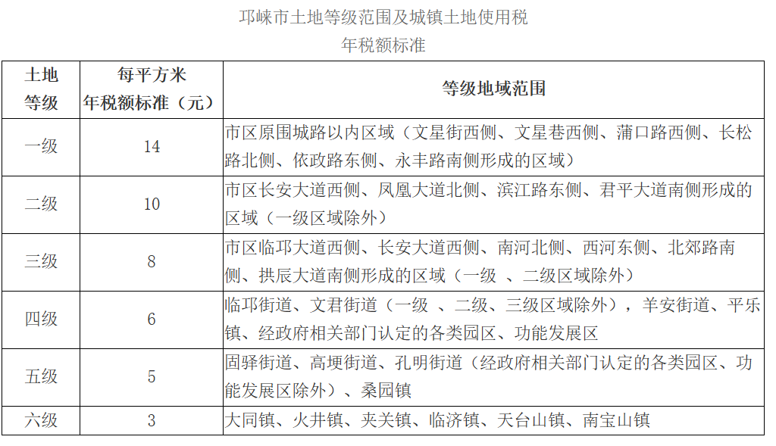
 | 建设期 | 计算期
 | 第1年 | 第2年 | 第3年 | 第4年 | 第5年 | 第6年 | 第7年 | 第8年 | 第9年 | 第10年 | 第11年 | 第12年 | 第13年
 | - | - | - | - | - | - | - | - | - | - | - | - | -
上网电量（万千瓦时） | - | 4016.43 | 3941.29 | 3872.98 | 3822.89 | 3765.97 | 3724.98 | 3674.89 | 3638.46 | 3588.37 | 3558.77 | 3515.51 | 3485.91
折旧费（万元/年） | - | 1149.29 | 1149.29 | 1149.29 | 1149.29 | 1149.29 | 1149.29 | 1149.29 | 1149.29 | 1149.29 | 1149.29 | 1149.29 | 1149.29
运维费（万元/年） | - | 78.35 | 84.19 | 84.19 | 84.19 | 90.02 | 90.02 | 90.02 | 90.02 | 98.78 | 98.78 | 98.78 | 98.78
土地使用税及房产税（万元/年） | - | 35.20 | 35.20 | 35.20 | 35.20 | 35.20 | 35.20 | 35.20 | 35.20 | 35.20 | 35.20 | 35.20 | 35.20
应列未列的其他成本费用 | - | 0.00 | 0.00 | 0.00 | 0.00 | 0.00 | 0.00 | 0.00 | 0.00 | 0.00 | 0.00 | 0.00 | 0.00
调度次数(次数) | - | 255.00 | 255.00 | 255.00 | 255.00 | 255.00 | 255.00 | 255.00 | 255.00 | 255.00 | 255.00 | 255.00 | 255.00
初始容量（万千瓦时） | - | 20.00 | 20.00 | 20.00 | 20.00 | 20.00 | 20.00 | 20.00 | 20.00 | 20.00 | 20.00 | 20.00 | 20.00
容量保持率 | - | 0.9639 | 0.9459 | 0.9295 | 0.9175 | 0.9038 | 0.8940 | 0.8820 | 0.8732 | 0.8612 | 0.8541 | 0.8437 | 0.8366
充电电量（万千瓦时） | - | 4916.07 | 4824.10 | 4740.49 | 4679.18 | 4609.51 | 4559.34 | 4498.03 | 4453.44 | 4392.13 | 4355.90 | 4302.95 | 4266.72
充电电价（元/千瓦时） | - | 0.2815 | 0.2815 | 0.2815 | 0.2815 | 0.2815 | 0.2815 | 0.2815 | 0.2815 | 0.2815 | 0.2815 | 0.2815 | 0.2815
充电电费（万元） | - | 1383.87 | 1357.98 | 1334.45 | 1317.19 | 1297.58 | 1283.46 | 1266.20 | 1253.64 | 1236.38 | 1226.19 | 1211.28 | 1201.08

